Chien_OrgList
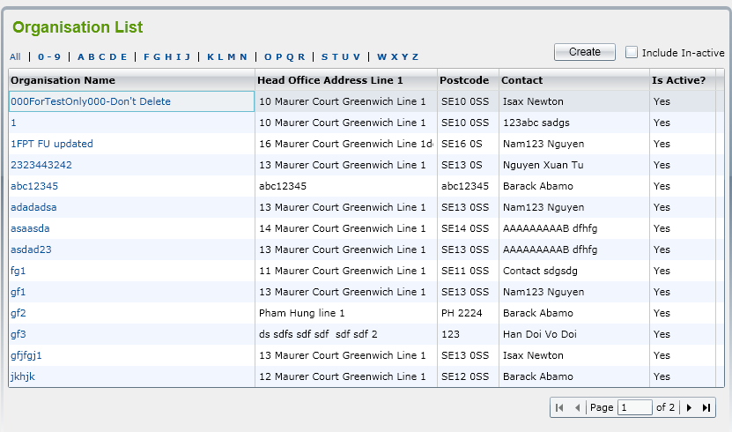

Luan_OrgDetail1
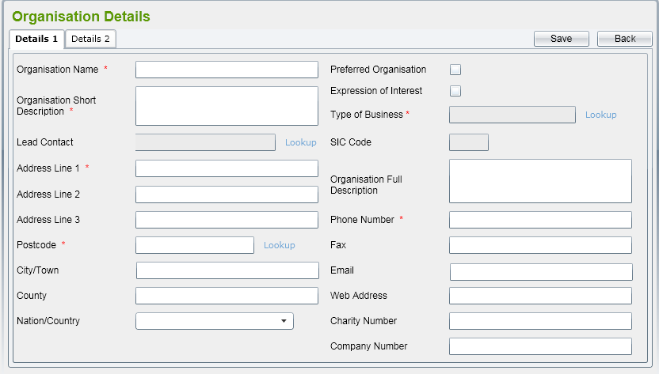

An_OrgDetail2
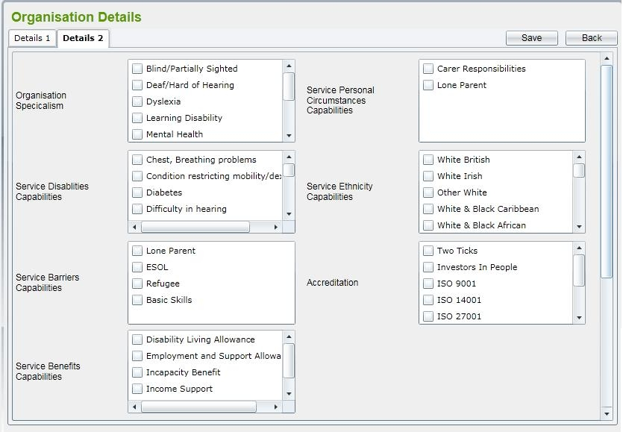

An_OrgDetail3
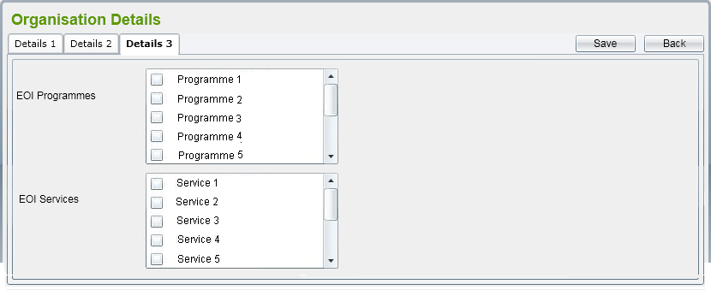

Nghia_OrgDetail4
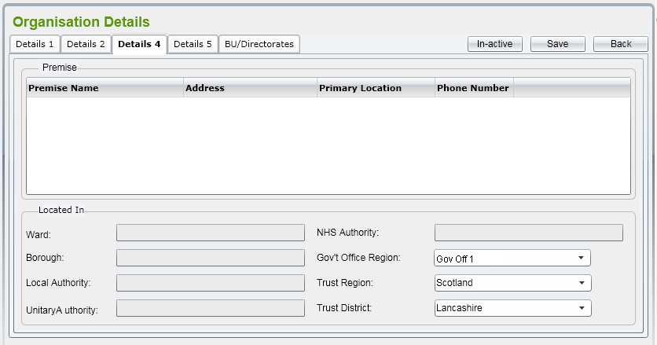

Process ID |  | Process name |  | Function name |  | SubSystem | Create date | Update date
 |  | amend_org |  | Liệt kê các Premise liên kết với Organisation
Format run (gọi ra) |  |  | [th.so1],[th.so2],[th.so3],[th.so4],[th.so5] |  |  | Giải thích chức năng
Tham số |  |  | Ward, Borough, Local Authority, Unitry Authority, NHS Authority chỉ đọc |  |  | Hiển thị thông tin một active premises
Output kết quả run |  |  | hiển thị các trường ra màn hình
Giá trị trả về |  |  | true : save thành công/ false : save thất bại
Process nguồn gọi ra |  |  |  |  | （Process ID）

【Nội dung xử lý】

 | (1) | SQL: Select * from Premise

Nghia_OrgDetail5


Process ID |  | Process name |  | Function name |  | SubSystem | Create date | Update date
 |  | SupOrg |  | Liệt kê các Premise liên kết với Organisation
Format run (gọi ra) |  |  | geSupOrg[tham so] |  |  | Giải thích chức năng
Tham số |  |  | các thuộc tính trong bảng SupportingMaterial |  |  | Hiển thị thông tin một Supporting Material
Output kết quả run |  |  | hiển thị các trường ra màn hình
Giá trị trả về
Process nguồn gọi ra |  |  |  |  | （Process ID）

【Nội dung xử lý】

 | (1) | SQL: Select * from SupportingMaterial
 |  | Nếu xảy ra lỗi thì thông báo

Dai_SupportingMaterDetails
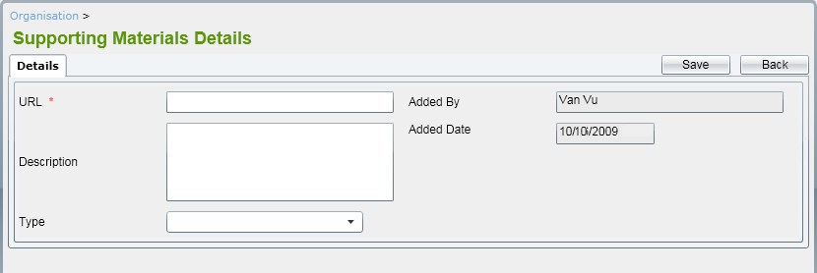

Chien_BuDirectList
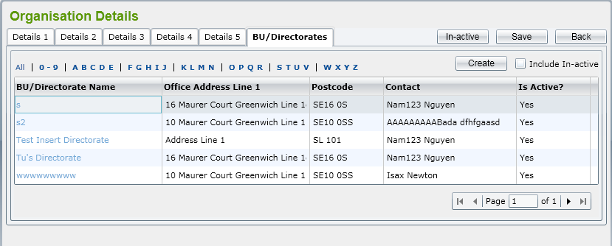

Luan_BuDirectDetail
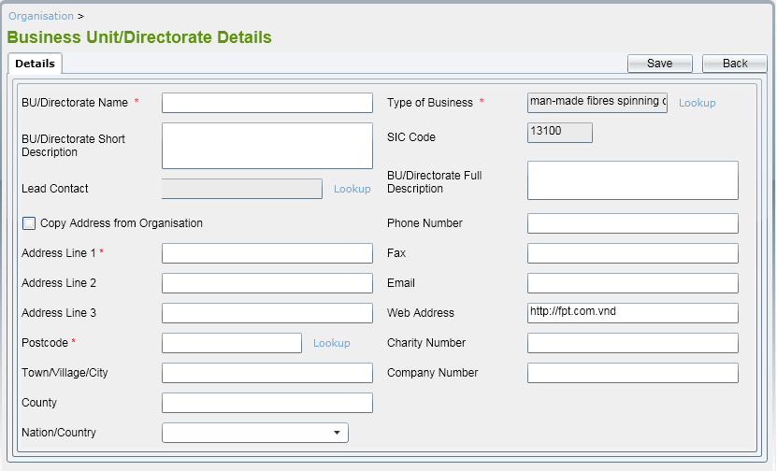

Dai_DepartmentDetail
